상품제안서
리갈패드 절취노트 B형 B5 | 상품코드: S40485

 |  |  |  |  |  |  | 02-713-8555 | www.synergygift.co.kr
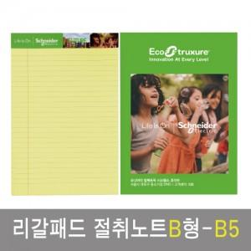

【상세/제작정보】

【인쇄/포장옵션】 | 실크, 내지4도인쇄 / OPP(비닐)

【공급단가】 | 수량 | 500~ | 1,000~ | 3,000~ | 5,000~ | 10,000~
*VAT별도 | 단가 | 1,730원 | 1,600원 | 1,480원 | 1,360원 | 1,290원

【상품 URL】 | https://www.synergygift.co.kr:443/src/goods_detail.php?gdno=40485

